Figure 1
Figure 1 : Répartition des bacheliers selon la poursuite d’études dans l’académie d’Orléans-Tours et en France métropolitaine (y compris apprentis) à la rentrée 2022.

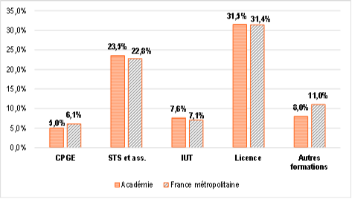

Lecture : En 2022, 5,0 % des néo-bacheliers de l’académie se dirigent vers une CPGE.
Remarque : la catégorie licence comprend également les PASS.
Sources : SIES (Schéma post-baccalauréat 2022).

Figure 1 : Répartition des bacheliers selon la poursuite d’études dans l’académie d’Orléans-Tours et en France métropolitaine (y compris apprentis) à la rentrée 2022.

Figure 4
Figure 4: Taux de poursuite des nouveaux bacheliers généraux 2022 par type de formation suivant le département d’obtention du baccalauréat (en %).

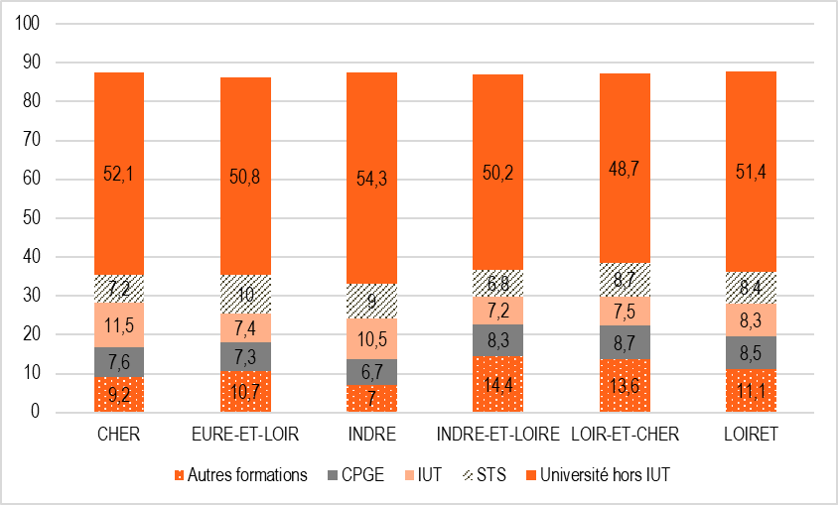

Lecture : 7,6 % des nouveaux bacheliers généraux du Cher poursuivent en CPGE.
Sources : Archipel (SI Cyclades - Scolarité - Constat Agriculture - SIFA - SISE).

Figure 5
Figure 5 : Taux de poursuite des nouveaux bacheliers technologiques 2022 par type de formation suivant le département d’obtention du baccalauréat (en %).

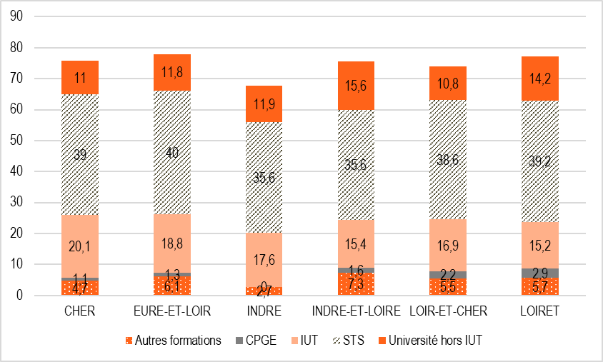

Lecture : 39,0 % des nouveaux bacheliers technologiques du Cher poursuivent en STS et assimilés.
Sources : Archipel (SI Cyclades - Scolarité - Constat Agriculture - SIFA - SISE).

Figure 6
Figure 6 : Taux de poursuite des nouveaux bacheliers professionnels 2022 par type de formation suivant le département d’obtention du baccalauréat (en %).

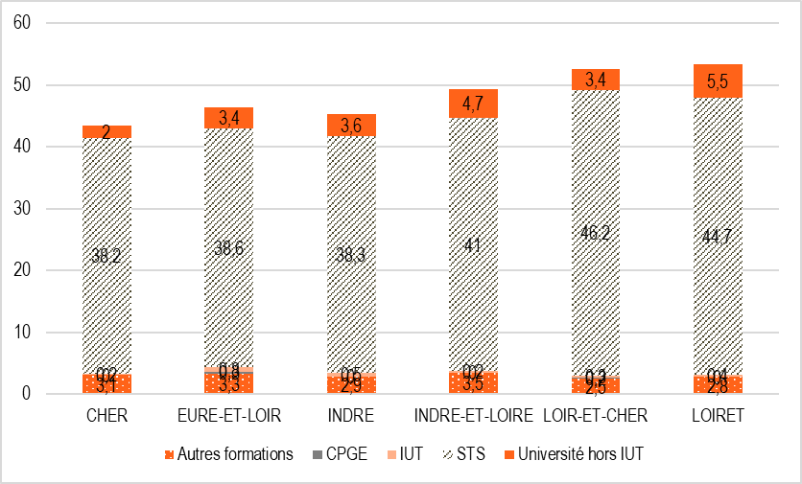

Lecture : 38,2 % des nouveaux bacheliers professionnels du Cher poursuivent en STS et assimilés.
Sources : Archipel (SI Cyclades - Scolarité - Constat Agriculture - SIFA - SISE).

